상품제안서
내맘대로 8컬러 믹스 여행용파우치 7종세트 캐리어정리 실속구성 | 상품코드: F30148

 |  |  |  |  |  |  | 02-412-0044 | www.easy1.co.kr
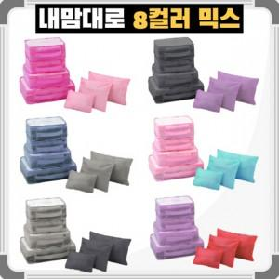

【상세/제작정보】 | ★8컬러 중 원하시는 색상으로 조합 가능합니다 ★150개 미만 주문 시 통합 인쇄비 별도 문의주세요 ★메쉬백 1개인쇄 or 구성품 전체 인쇄 선택

【인쇄/포장옵션】 | 실크, 풀칼라 / 깔끔한 지퍼백 개별포장

【공급단가】 | 수량 | 100~ | 300~ | 500~ | 1,000~ | 3,000~
*VAT별도 | 단가 | 6,690원 | 6,580원 | 6,420원 | 6,260원 | 6,150원

【상품 URL】 | https://dev.easy1.co.kr:443/src/goods_detail.php?gdno=30148

